Hombre-Mujer
INDICE DE SATISFACCIÓN DEL CLIENTE POR SEXOS

 | Hombres | 45%
 | Mujeres | 75%
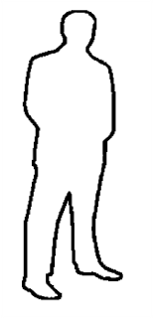


45%
75%

Ventas de Coches
Meses | Ventas
Enero | 3415
Febrero | 2329
Marzo | 1959
Abril | 4238
Mayo | 3193
Junio | 2604
Julio | 1487
Agosto | 2016
Septiembre | 2751
Octubre | 2954
Noviembre | 3433
Diciembre | 2325

Velocímetro
Valor a representar |  | 75%

Longitud de la Aguja |  | 1.1

Inclinación de la Aguja
 |  | X | Y
 |  | 0 | 0
 |  | 0.64282434653 | 0.64282434653

Valor representado:
75%
0% | 1
10% | 1
20% | 1
30% | 1
40% | 1
50% | 1
60% | 1
70% | 1
80% | 1
90% | 1
100% | 10

